Prim-1
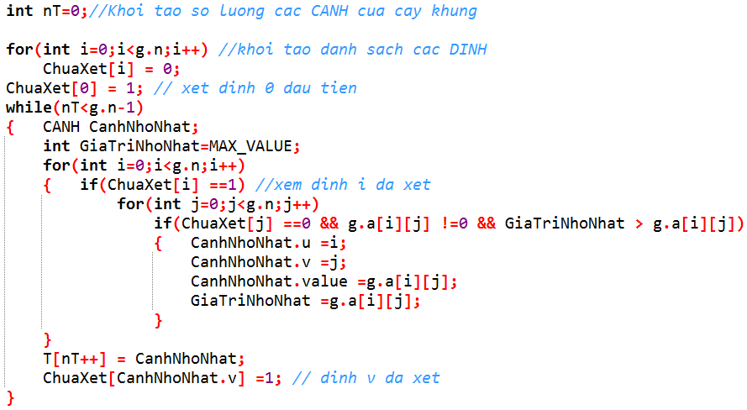
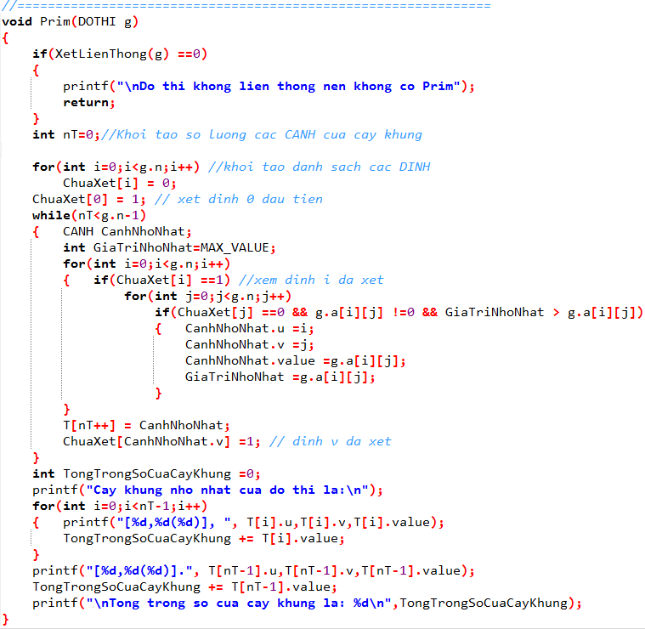
Số đỉnh |  |  | 4
2
1
0
3
2
4
3
1
2
 |  | i | j | 0 | 1 | 2 | 3
 |  |  | 0 | 0 | 2 | 0 | 4
 |  |  | 1 | 2 | 0 | 3 | 1
 |  |  | 2 | 0 | 3 | 0 | 2
 |  |  | 3 | 4 | 1 | 2 | 0


 | CANH |  |  | [u,v(?)]

 |  |  |  | 0 | 1 | 2 | 3 | nt | 0
 | ChuaXet[ ] |  |  | 1 | 1 | 1 | 1 |  |  | t | 0 | 1 | 1
 |  |  |  |  |  |  |  |  |  |  | 2 | 1 | 2

 | Cây khung nhỏ nhất của đồ thị là: |  |  |  |  |  |  |  |  |  |  | Tổng trọng số của cây khung

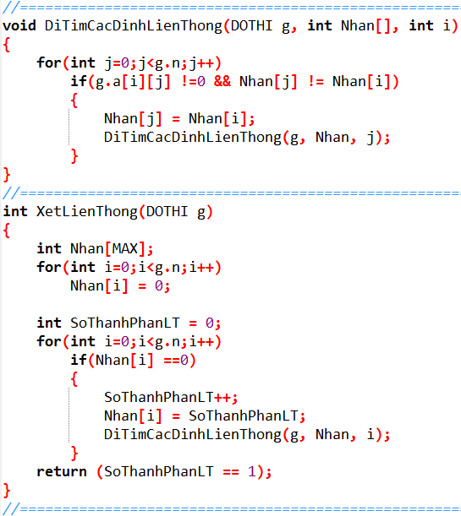
 |  |  | Prim(0) :

 |  |  | Prim(1) :

 |  |  | Prim(2) :

 |  |  | Prim(3) :

Prim-2
2
1
0
3
4
3
3
1
5
4
7
6
Số đỉnh |  |  | 5

 |  | i | j | 0 | 1 | 2 | 3 | 4
 |  |  | 0 | 0 | 4 | 0 | 3 | 0
 |  |  | 1 | 4 | 0 | 7 | 3 | 0 |  | 0 | 1 | 2 | 3 | 4 | cạnh
 |  |  | 2 | 0 | 7 | 0 | 1 | 6 |  | - | 0-4 | 0-vc | 0-3 | o-vc | 0 3
 |  |  | 3 | 3 | 3 | 1 | 0 | 5 |  | - | 3--3 | 3--1 | - | 3--5 | (0 3)(3 2)
 |  |  | 4 | 0 | 0 | 6 | 5 | 0 |  | - | 3--3 | - | - | 3--5 | (0 3)(3 2)(3 1)(3 4)

 | CANH |  |  | [u,v(?)]

 |  |  |  | 0 | 1 | 2 | 3 | 4
 | ChuaXet

 | Cây khung nhỏ nhất của đồ thị là: |  |  |  |  |  |  |  | Tổng trọng số của cây khung

 |  |  | Prim(0) :

 |  |  | Prim(1) :

 |  |  | Prim(2) :

 |  |  | Prim(3) :

 |  |  | Prim(4) :

Prim-3
3
1
0
2
2
15
1
9
14
6
13
1
5
1
2
22
4
7
9
4
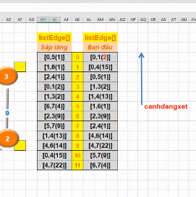
Số đỉnh |  |  | 8
 |  |  |  |  |  |  |  |  |  |  |  |  | listEdge[] |  | listEdge[]
 |  | i | j | 0 | 1 | 2 | 3 | 4 | 5 | 6 | 7 |  | Sắp tăng |  | Ban đầu
 |  |  | 0 | 0 | 2 | 0 | 0 | 15 | 1 | 0 | 0 |  | (0 | 0
 |  |  | 1 | 2 | 0 | 0 | 2 | 13 | 0 | 1 | 0 |  |  | 1
 |  |  | 2 | 0 | 0 | 0 | 9 | 1 | 0 | 0 | 0 |  |  | 2
 |  |  | 3 | 0 | 2 | 9 | 0 | 0 | 0 | 0 | 0 |  |  | 3
 |  |  | 4 | 15 | 13 | 1 | 0 | 0 | 0 | 14 | 22 |  |  | 4
 |  |  | 5 | 1 | 0 | 0 | 0 | 0 | 0 | 0 | 9
 |  |  | 6 | 0 | 1 | 0 | 0 | 14 | 0 | 0 | 4
 |  |  | 7 | 0 | 0 | 0 | 0 | 22 | 9 | 4 | 0

 | CANH |  |  | [u,v(?)]

 |  |  |  | 0 | 1 | 2 | 3 | 4 | 5 | 6 | 7
 | ChuaXet

 |  |  |  |  |  |  |  |  |  |  | Cây khung nhỏ nhất của đồ thị là: | Tổng trọng số của cây khung

Prim(?) :

Prim-4
2
6
1
8
4
7
5
3
0
3
13
5
6
23
3
8
3
2
4
3
7
1
1
1
Số đỉnh |  | 9
 |  |  | 0 | 1 | 2 | 3 | 4 | 5 | 6 | 7 | 8
 |  | 0 | 0 | 0 | 4 | 3 | 0 | 0 | 0 | 0 | 0
 |  | 1 | 0 | 0 | 1 | 0 | 0 | 0 | 2 | 0 | 0
 |  | 2 | 4 | 1 | 0 | 0 | 13 | 0 | 3 | 0 | 0
 |  | 3 | 3 | 0 | 0 | 0 | 3 | 5 | 0 | 7 | 0
 |  | 4 | 0 | 0 | 13 | 3 | 0 | 1 | 0 | 0 | 6
 |  | 5 | 0 | 0 | 0 | 5 | 1 | 0 | 23 | 3 | 0
 |  | 6 | 0 | 2 | 3 | 0 | 0 | 23 | 0 | 1 | 0
 |  | 7 | 0 | 0 | 0 | 7 | 0 | 3 | 1 | 0 | 8
 |  | 8 | 0 | 0 | 0 | 0 | 6 | 0 | 0 | 8 | 0

 | CANH |  | [u,v(?)]

 |  |  | 0 | 1 | 2 | 3 | 4 | 5 | 6 | 7 | 8
 | ChuaXet

 |  |  |  |  |  |  |  |  |  | Cây khung nhỏ nhất của đồ thị là: |  | Tổng trọng số của cây khung

Prim(?) :

Prim-5
2
11
1
3
5
8
6
7
4
9
10
0
1
44
4
2
3
1
3
2
3
4
6
1
82
36
35
29
18
42
26
34
43
37
38
92
54
71
75
41
Số đỉnh |  |  | 12

 |  |  | 0 | 1 | 2 | 3 | 4 | 5 | 6 | 7 | 8 | 9 | 10 | 11
 |  | 0 | 0 | 0 | 0 | 0 | 0 | 0 | 0 | 0 | 0 | 0 | 1 | 0
 |  | 1 | 0 | 0 | 75 | 92 | 0 | 0 | 0 | 0 | 0 | 0 | 44 | 82
 |  | 2 | 0 | 75 | 0 | 4 | 41 | 0 | 0 | 0 | 6 | 0 | 2 | 38
 |  | 3 | 0 | 92 | 4 | 0 | 37 | 3 | 0 | 0 | 0 | 1 | 0 | 0
 |  | 4 | 0 | 0 | 41 | 37 | 0 | 2 | 18 | 0 | 42 | 0 | 0 | 0
 |  | 5 | 0 | 0 | 0 | 3 | 2 | 0 | 35 | 4 | 29 | 0 | 43 | 0
 |  | 6 | 0 | 0 | 0 | 0 | 18 | 35 | 0 | 0 | 3 | 0 | 0 | 0
 |  | 7 | 0 | 0 | 0 | 0 | 0 | 4 | 0 | 0 | 26 | 36 | 0 | 1
 |  | 8 | 0 | 0 | 6 | 0 | 42 | 29 | 3 | 26 | 0 | 34 | 54 | 0
 |  | 9 | 0 | 0 | 0 | 1 | 0 | 0 | 0 | 36 | 34 | 0 | 0 | 3
 |  | 10 | 1 | 44 | 2 | 0 | 0 | 43 | 0 | 0 | 54 | 0 | 0 | 71
 |  | 11 | 0 | 82 | 38 | 0 | 0 | 0 | 0 | 1 | 0 | 3 | 71 | 0

 | CANH |  |  | [u,v(?)]

 |  |  |  | 0 | 1 | 2 | 3 | 4 | 5 | 6 | 7 | 8 | 9 | 10 | 11
 | ChuaXet

 |  |  |  |  |  |  |  |  |  |  | Cây khung nhỏ nhất của đồ thị là: |  |  |  |  | Tổng trọng số của cây khung
Prim(?) :

Kruskal-1
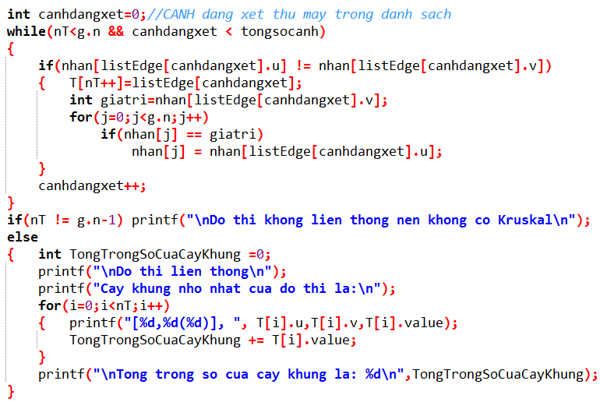
Số đỉnh |  |  | 4
2
1
0
3
2
4
3
1
2
 |  | i | j | 0 | 1 | 2 | 3 |  |  |  |  |  | listEdge[] |  | listEdge[]
 |  |  | 0 | 0 | 2 | 0 | 4 |  |  |  |  |  | Sắp tăng |  | Ban đầu
 |  |  | 1 | 2 | 0 | 3 | 1 |  |  |  |  |  | 1 3 | 0 | 1 3
 |  |  | 2 | 0 | 3 | 0 | 2 |  |  |  |  |  | 0 1 | 1 | 0 1
 |  |  | 3 | 4 | 1 | 2 | 0 |  |  |  |  |  | 2 3 | 2 | 2 3 | canhdangxet
 |  |  |  |  |  |  |  |  |  |  |  |  | 1 2 | 3
 |  |  |  |  |  |  |  |  |  |  |  |  | 0 3 | 4

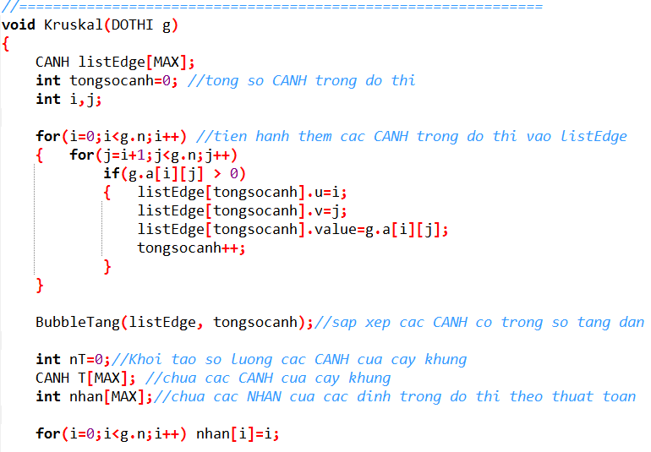
 | CANH |  |  | [u,v(?)]

 |  |  |  | 0 | 1 | 2 | 3
 | Nhan[ ]

 | Cây khung nhỏ nhất của đồ thị là: |  |  |  |  |  |  |  |  |  | Tổng trọng số của cây khung

 |  |  | Kruskal : |  |  |  |  | 1 3 | 0 1 | 2 3 |  | 5

Kruskal-2
2
1
0
3
4
3
3
1
5
4
7
6
 |  |  |  |  |  |  |  |  |  |  |  |  |  | listEdge[] |  | listEdge[]
Số đỉnh |  |  | 5 |  |  |  |  |  |  |  |  |  |  | Sắp tăng |  | Ban đầu
 |  |  |  |  |  |  |  |  |  |  |  |  |  | 2 3 | 0 | 2 3
 |  | i | j | 0 | 1 | 2 | 3 | 4 |  |  |  |  |  | 0 3 | 1 | 0 3
 |  |  | 0 | 0 | 4 | 0 | 3 | 0 |  |  |  |  |  | 1 3 | 2 | 1 3
 |  |  | 1 | 4 | 0 | 7 | 3 | 0 |  |  |  |  |  | 0 1 | 3 | 3 4
 |  |  | 2 | 0 | 7 | 0 | 1 | 6 |  |  |  |  |  | 3 4 | 4
 |  |  | 3 | 3 | 3 | 1 | 0 | 5 |  |  |  |  |  | 2 4 | 5 |  | canhdangxet
 |  |  | 4 | 0 | 0 | 6 | 5 | 0 |  |  |  |  |  | 1 2 | 6

 | CANH |  |  | [u,v(?)]

 |  |  |  | 0 | 1 | 2 | 3 | 4
 | Nhan[ ]

 | Cây khung nhỏ nhất của đồ thị là: |  |  |  |  |  |  |  |  |  |  | Tổng trọng số của cây khung

 |  |  | Kruskal : |  |  |  | 2 3 |  | 0 3 | 1 3 | 3 4 |  | 12

Kruskal-3
3
1
0
2
2
15
1
9
14
6
13
1
5
1
2
22
4
7
9
4
 |  |  |  |  |  |  |  |  |  |  |  |  | listEdge[] |  | listEdge[]
Số đỉnh |  |  | 8 |  |  |  |  |  |  |  |  |  | Sắp tăng |  | Ban đầu
 |  |  |  |  |  |  |  |  |  |  |  |  | 0 5 | 0
 |  | i | j | 0 | 1 | 2 | 3 | 4 | 5 | 6 | 7 |  | 2 4 | 1
 |  |  | 0 | 0 | 2 | 0 | 0 | 15 | 1 | 0 | 0 |  | 1 6 | 2
 |  |  | 1 | 2 | 0 | 0 | 2 | 13 | 0 | 1 | 0 |  | 0 1 | 3
 |  |  | 2 | 0 | 0 | 0 | 9 | 1 | 0 | 0 | 0 |  | 1 3 | 4
 |  |  | 3 | 0 | 2 | 9 | 0 | 0 | 0 | 0 | 0 |  | 6 7 | 5 |  | canhdangxet
 |  |  | 4 | 15 | 13 | 1 | 0 | 0 | 0 | 14 | 22 |  | 5 7 | 6
 |  |  | 5 | 1 | 0 | 0 | 0 | 0 | 0 | 0 | 9 |  | 2 3 | 7
 |  |  | 6 | 0 | 1 | 0 | 0 | 14 | 0 | 0 | 4 |  | 1 4 | 8
 |  |  | 7 | 0 | 0 | 0 | 0 | 22 | 9 | 4 | 0 |  | 4 6 | 9
 |  |  |  |  |  |  |  |  |  |  |  |  | 0 4 | 10
 |  |  |  |  |  |  |  |  |  |  |  |  |  | 11

 | CANH |  |  | [u,v(?)]

 |  |  |  | 0 | 1 | 2 | 3 | 4 | 5 | 6 | 7
 | Nhan[ ]

 |  |  |  |  |  |  |  |  |  |  | Cây khung nhỏ nhất của đồ thị là: | Tổng trọng số của cây khung

Kruskal :

Kruskal-4
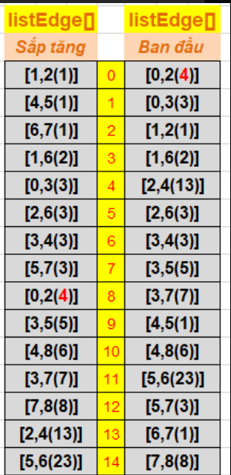
2
6
1
8
4
7
5
3
0
3
13
5
6
23
3
8
3
2
4
3
7
1
1
1
 |  |  |  |  |  |  |  |  |  |  |  |  |  |  |  |  | listEdge[] |  |  | listEdge[]
Số đỉnh |  | 9 |  |  |  |  |  |  |  |  |  |  |  |  |  |  | Sắp tăng |  |  | Ban đầu
 |  |  | 0 | 1 | 2 | 3 | 4 | 5 | 6 | 7 | 8 |  |  |  |  |  | 5,4 1 |  | 0 | [0,2(4)]
 |  | 0 | 0 | 0 | 4 | 3 | 0 | 0 | 0 | 0 | 0 |  |  |  |  |  | 7,6 1 |  | 1 | 0,3 3
 |  | 1 | 0 | 0 | 1 | 0 | 0 | 0 | 2 | 0 | 0 |  |  |  |  |  | 5,4 1 |  | 2 | 1, 2 1
 |  | 2 | 4 | 1 | 0 | 0 | 13 | 0 | 3 | 0 | 0 |  |  |  |  |  | 2,1 1 |  | 3 | 1,6 2
 |  | 3 | 3 | 0 | 0 | 0 | 3 | 5 | 0 | 7 | 0 |  |  |  |  |  | 6,1 2 |  | 4 | 2,4 13
 |  | 4 | 0 | 0 | 13 | 3 | 0 | 1 | 0 | 0 | 6 |  |  |  |  |  | 5,7 3 |  | 5 | 2,6 3 | canhdangxet
 |  | 5 | 0 | 0 | 0 | 5 | 1 | 0 | 23 | 3 | 0 |  |  |  |  |  | 3,4 3 |  | 6 | 3,4 3
 |  | 6 | 0 | 2 | 3 | 0 | 0 | 23 | 0 | 1 | 0 |  |  |  |  |  | 3,0 3 |  | 7 | 3,5 5
 |  | 7 | 0 | 0 | 0 | 7 | 0 | 3 | 1 | 0 | 8 |  |  |  |  |  | 2,6 3 |  | 8 | 3,7 7
 |  | 8 | 0 | 0 | 0 | 0 | 6 | 0 | 0 | 8 | 0 |  |  |  |  |  | 0,2 4 |  | 9 | 4,5 1
 |  |  |  |  |  |  |  |  |  |  |  |  |  |  |  |  | 3,5 5 |  | 10 | 4 8 6
 |  |  |  |  |  |  |  |  |  |  |  |  |  |  |  |  | 3,7 7 |  | 11 | 5 6 23
 |  |  |  |  |  |  |  |  |  |  |  |  |  |  |  |  | 7,8 8 |  | 12 | 5 7 3
 | CANH |  | [u,v(?)] |  |  |  |  |  |  |  |  |  |  |  |  |  | 2,4 13 |  | 13 | 6 7 1
 |  |  |  |  |  |  |  |  |  |  |  |  |  |  |  |  | 5,6 23 |  | 14 | 7 8 8
 |  |  | 0 | 1 | 2 | 3 | 4 | 5 | 6 | 7 | 8
 | Nhan[ ]

 |  |  |  |  |  |  |  |  |  | Cây khung nhỏ nhất của đồ thị là: |  |  |  |  |  |  |  | Tổng trọng số của cây khung

Kruskal : |  |  | 1 2 1 |  |  |  | 4 5 1 |  |  |  | 6 7 1 | 1 3 2 | 0 3 3 | 2 6 3 | 3 4 3 | 4 8 6 |  |  |  | 20

Kruskal-5
2
11
1
3
5
8
6
7
4
9
10
0
1
44
4
2
3
1
3
2
3
4
6
1
82
36
35
29
18
42
26
34
43
37
38
92
54
71
75
41
 |  |  |  |  |  |  |  |  |  |  |  |  |  |  |  |  | listEdge[] |  | listEdge[]
Số đỉnh |  |  | 12 |  |  |  |  |  |  |  |  |  |  |  |  |  | Sắp tăng |  | Ban đầu
 |  |  |  |  |  |  |  |  |  |  |  |  |  |  |  |  |  | 0 | [0,10(1)]
 |  |  | 0 | 1 | 2 | 3 | 4 | 5 | 6 | 7 | 8 | 9 | 10 | 11 |  |  |  | 1
 |  | 0 | 0 | 0 | 0 | 0 | 0 | 0 | 0 | 0 | 0 | 0 | 1 | 0 |  |  |  | 2
 |  | 1 | 0 | 0 | 75 | 92 | 0 | 0 | 0 | 0 | 0 | 0 | 44 | 82 |  |  |  | 3
 |  | 2 | 0 | 75 | 0 | 4 | 41 | 0 | 0 | 0 | 6 | 0 | 2 | 38 |  |  |  | 4
 |  | 3 | 0 | 92 | 4 | 0 | 37 | 3 | 0 | 0 | 0 | 1 | 0 | 0 |  |  |  | 5
 |  | 4 | 0 | 0 | 41 | 37 | 0 | 2 | 18 | 0 | 42 | 0 | 0 | 0 |  |  |  | 6
 |  | 5 | 0 | 0 | 0 | 3 | 2 | 0 | 35 | 4 | 29 | 0 | 43 | 0 |  |  |  | 7
 |  | 6 | 0 | 0 | 0 | 0 | 18 | 35 | 0 | 0 | 3 | 0 | 0 | 0 |  |  |  | 8
 |  | 7 | 0 | 0 | 0 | 0 | 0 | 4 | 0 | 0 | 26 | 36 | 0 | 1 |  |  |  | 9
 |  | 8 | 0 | 0 | 6 | 0 | 42 | 29 | 3 | 26 | 0 | 34 | 54 | 0 |  |  |  | 10 |  | canhdangxet
 |  | 9 | 0 | 0 | 0 | 1 | 0 | 0 | 0 | 36 | 34 | 0 | 0 | 3 |  |  |  | 11
 |  | 10 | 1 | 44 | 2 | 0 | 0 | 43 | 0 | 0 | 54 | 0 | 0 | 71 |  |  |  | 12
 |  | 11 | 0 | 82 | 38 | 0 | 0 | 0 | 0 | 1 | 0 | 3 | 71 | 0 |  |  |  | 13
 |  |  |  |  |  |  |  |  |  |  |  |  |  |  |  |  |  | 14
 |  |  |  |  |  |  |  |  |  |  |  |  |  |  |  |  |  | 15
 |  |  |  |  |  |  |  |  |  |  |  |  |  |  |  |  |  | 16
 | CANH |  |  | [u,v(?)] |  |  |  |  |  |  |  |  |  |  |  |  |  | 17
 |  |  |  |  |  |  |  |  |  |  |  |  |  |  |  |  |  | 18
 |  |  |  | 0 | 1 | 2 | 3 | 4 | 5 | 6 | 7 | 8 | 9 | 10 | 11 |  |  | 19
 | Nhan[ ] |  |  |  |  |  |  |  |  |  |  |  |  |  |  |  |  | 20
 |  |  |  |  |  |  |  |  |  |  |  |  |  |  |  |  |  | 21
 |  |  |  |  |  |  |  |  |  |  | Cây khung nhỏ nhất của đồ thị là: |  |  |  |  | Tổng trọng số của cây khung |  | 22
Kruskal : |  |  |  |  |  |  |  |  |  |  |  |  |  |  |  |  |  | 23
 |  |  |  |  |  |  |  |  |  |  |  |  |  |  |  |  |  | 24
 |  |  |  |  |  |  |  |  |  |  |  |  |  |  |  |  |  | 25
 |  |  |  |  |  |  |  |  |  |  |  |  |  |  |  |  |  | 26
 |  |  |  |  |  |  |  |  |  |  |  |  |  |  |  |  |  | 27

Prim-Hướng
2
1
0
3
10
60
30
20
25
4
15
40
5
80
30
5
Số đỉnh |  |  | 6

 |  | i | j | 0 | 1 | 2 | 3 | 4 | 5 |  | RA
 |  |  | 0 | 0 | 10 | 30 | 60 | 0 | 0 |  | 3
 |  |  | 1 | 0 | 0 | 15 | 30 | 0 | 80 |  | 3
 |  |  | 2 | 0 | 0 | 0 | 20 | 40 | 0 |  | 2
 |  |  | 3 | 0 | 0 | 0 | 0 | 25 | 0 |  | 1
 |  |  | 4 | 0 | 0 | 0 | 0 | 0 | 5 |  | 1
 |  |  | 5 | 0 | 0 | 0 | 0 | 0 | 0 |  | 0

 |  | VÀO |  | 0 | 1 | 2 | 3 | 2 | 2

 |  |  |  |  |  |  |  |  |  | [u,v(?)] |  |  | 0 | 1 | 2 | 3 | 4 | 5
 |  |  |  |  |  |  |  |  |  |  |  | ChuaXet

 | Cây khung nhỏ nhất của đồ thị là: |  |  |  |  |  |  |  |  |  |  |  |  |  |  |  |  |  | Tổng trọng số của cây khung

 |  |  | Prim(0) :

A
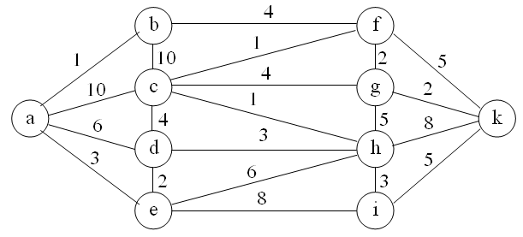
Số đỉnh
 |  | A | B | C | D | E | F | G | H | I | K
 | A
 | B
 | C
 | D
 | E
 | F
 | G
 | H
 | I
 | K

